F1
FICHE DE RECETTE

Pickels de légumes par Lionel Michaux

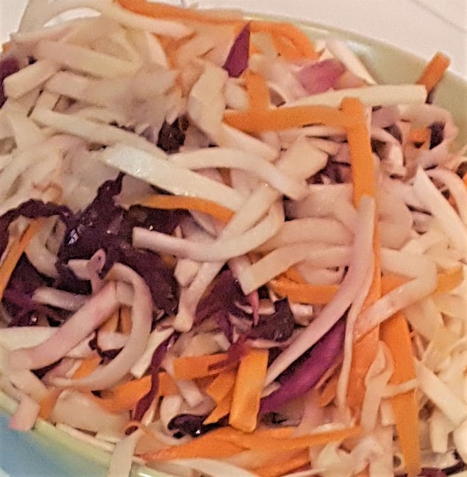
Type de recette
Nombre de portions | 6
Temps de préparation | ... min.
Temps de cuisson | ... min.
Temps de refroidissement | ... min.
Coût matières total (HT) : | 6.09 €
Coefficient multiplicateur : | 6
Prix / Portion (HT) : | 1.02 €

INGRÉDIENTS

PRODUIT | UNITÉ | QUANTITÉ | PUHT | PTHT
Carottes | Kg | 0.1 | 1.2 | 0.12
Persil tubéreux | Kg | 0.1 | 3.29 | 0.33
Choux rave | Kg | 0.1 | 3.99 | 0.4
Chou rouge | Kg | 0.1 | 2.13 | 0.21
Céléri rave | Kg | 0.1 | 1.49 | 0.15
Eau | L | 0.11
Sucre roux bio | Kg | 0.1 | 2.78 | 0.28
Vinaigre de riz | L | 0.23 | 19.96 | 4.6
Sel | CàS | 1

TOTAL |  |  |  | 6.09 €

DESCRIPTION DE LA RECETTE

1 : Tailler tous les légumes en fine julienne. 2 : Dans une grande casserole et à feu vif, mélanger l'eau, le sucre, le vinaigre de riz et le sel. 3 : Remuer jusqu'à ce que le sucre se dissolve, puis porter le mélange à ébullition. 4 : Ajouter les légumes et remuer pour les immerger, puis retirer la casserole du feu 5 : Laisser reposer une heure, puis égoutter. Tips: Le vinaigre de riz (assez onéreux) peut être remplacé par du vinaigre de cidre.

